入力フォーム（内訳一覧）
調査実施日と調査票提出日のセルの書式は日付です。
４／１等と入力されてください。
 | 調査従事者氏名 | 調査対象者の 被保険者番号 | 調査対象者氏名 | 調査実施日 | 委託料金区分 | 調査票提出日
例 | 調査 太郎 | 0500123467 | 介護 花子 | 2025-01-22 | 在宅 | 2025-01-31
1 |  |  |  |  |  |  | 在宅
2 |  |  |  |  |  |  | 施設
3
4
5
6
7
8
9
10
11
12
13
14
15
16
17
18
19
20
21
22
23
24
25

提出用シート（編集不可）
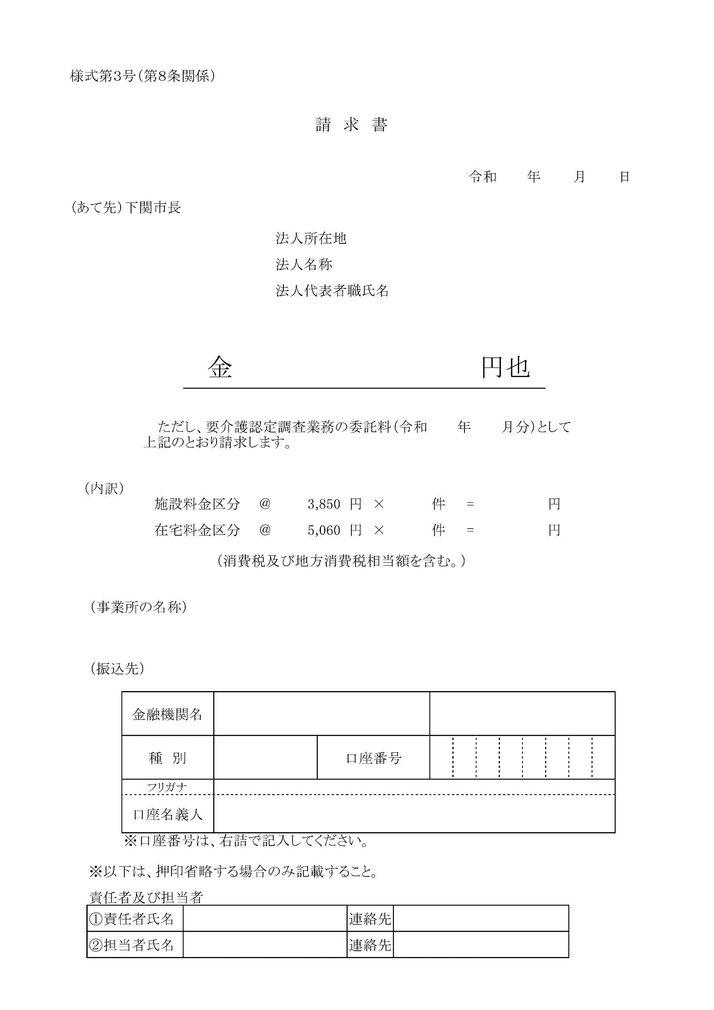

0

0

0

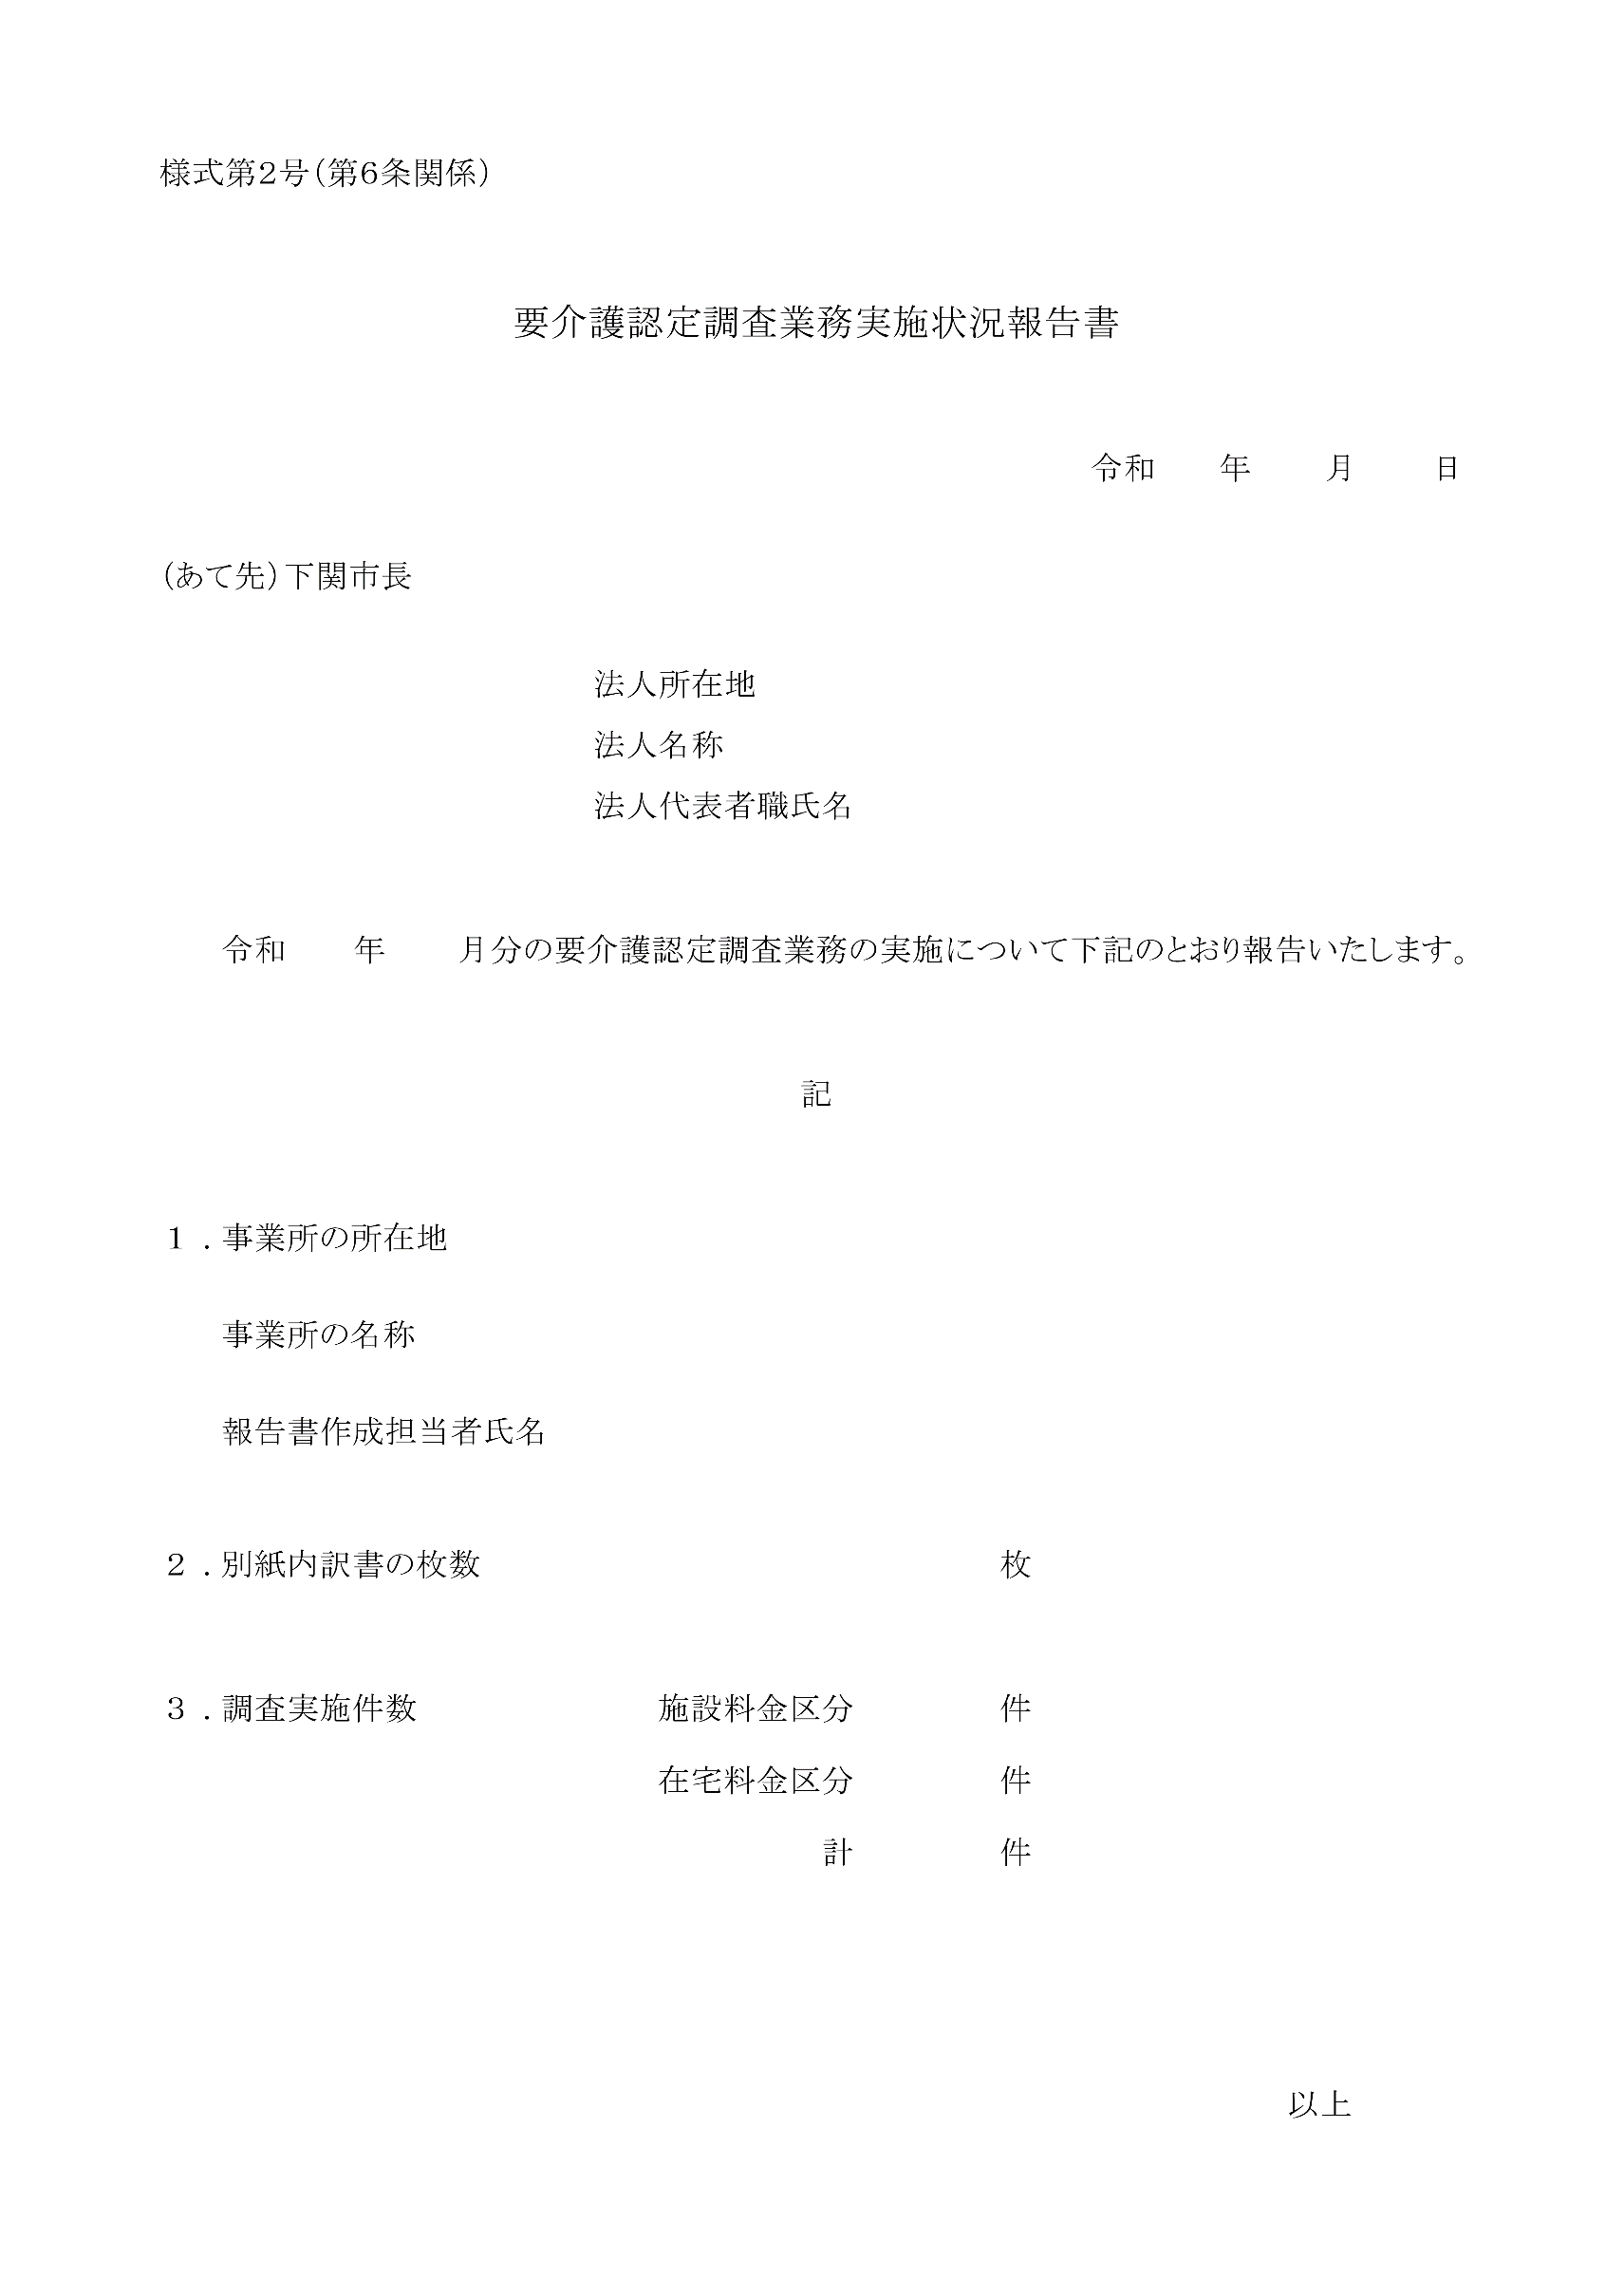

1

0

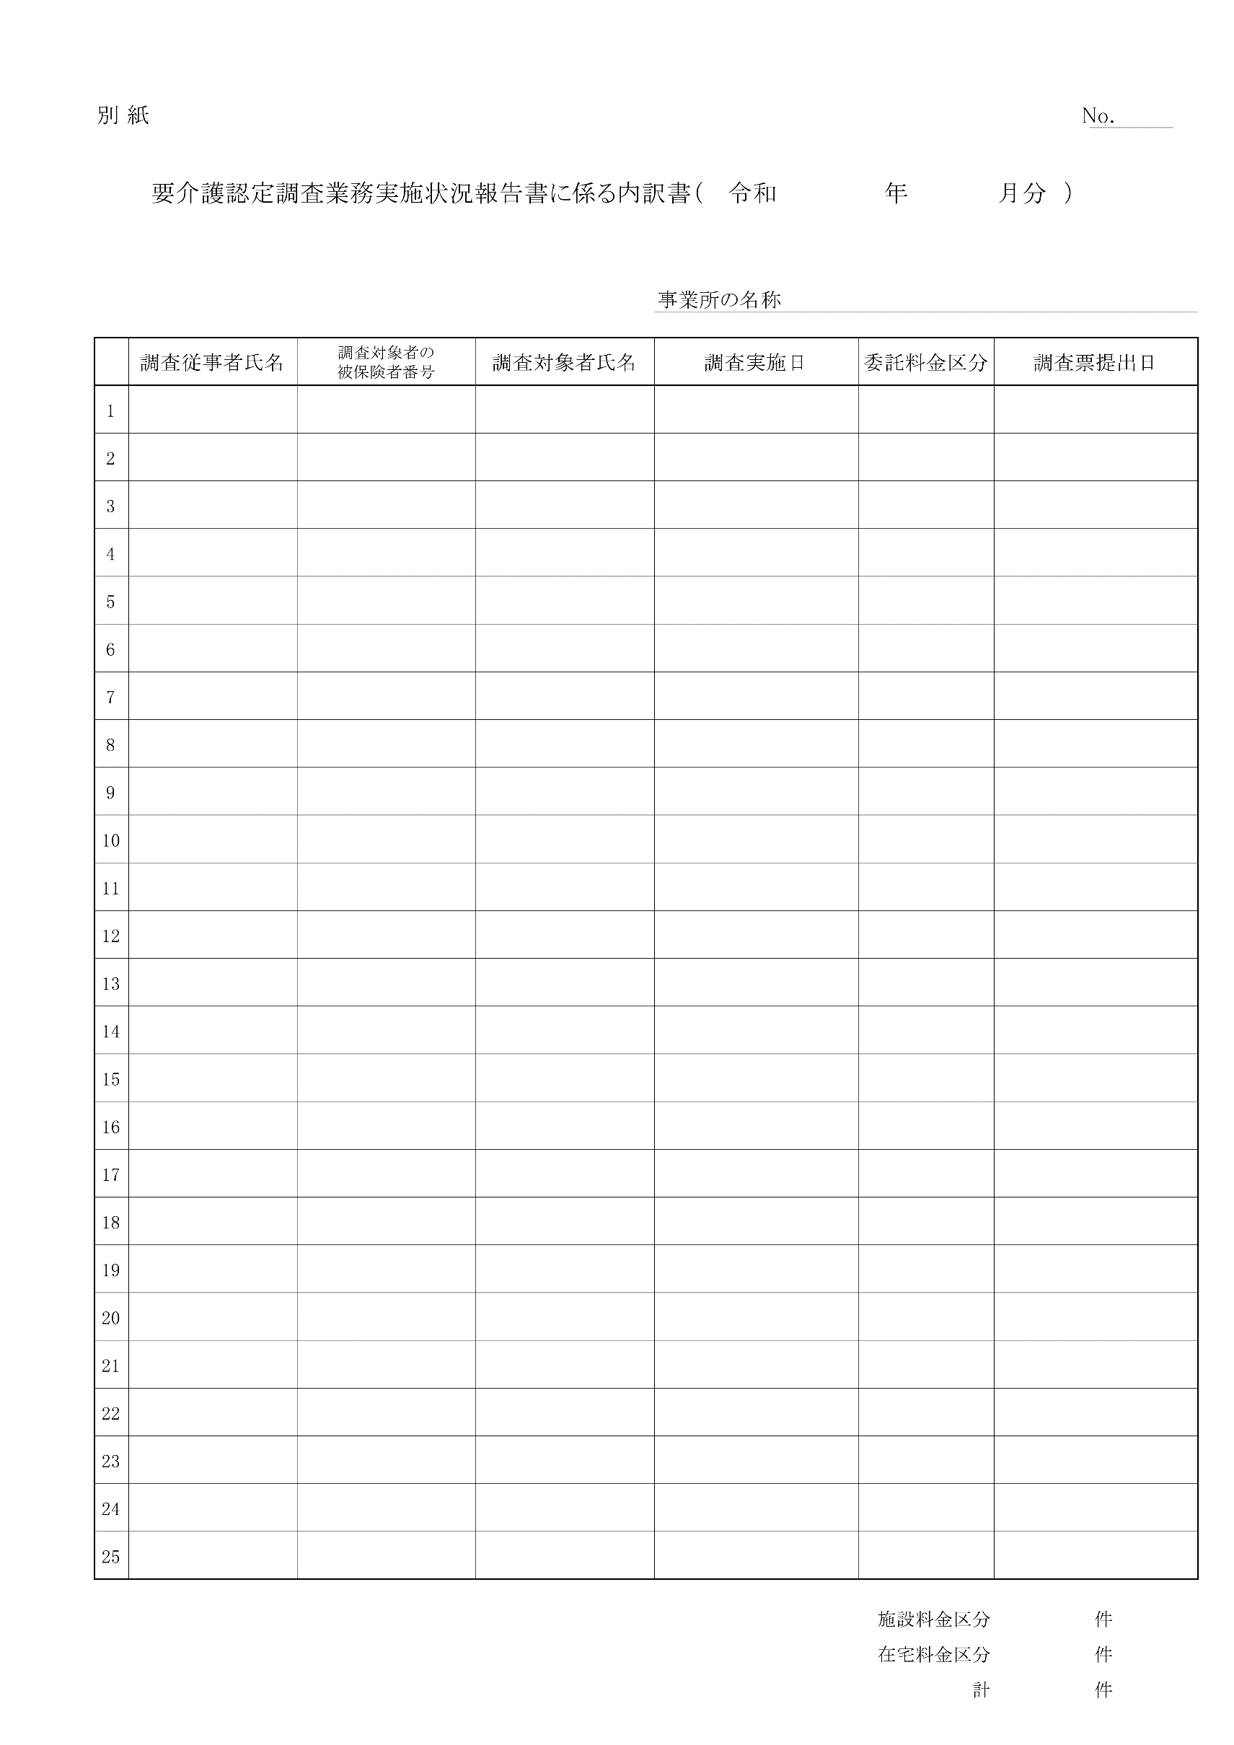

0

